상품제안서
시크론 프리미엄 5단 LED 휴대용 미니 선풍기 MF-300 | 상품코드: F30810

 |  |  |  |  |  |  | 02-412-0044 | www.easy1.co.kr
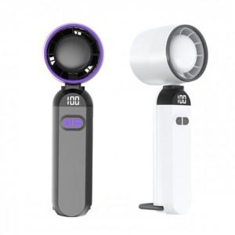

【상세/제작정보】 | 배송비무료

【인쇄/포장옵션】 | 실크, 레이저, DTF1곳 / 종이케이스

【공급단가】 | 수량 | 100~ | 300~ | 500~ | 1,000~ | 3,000~
*VAT별도 | 단가 | 8,500원 | 8,360원 | 8,160원 | 7,950원 | 7,820원

【상품 URL】 | http://www.easy1.co.kr/src/goods_detail.php?gdno=30810

